Get All Product
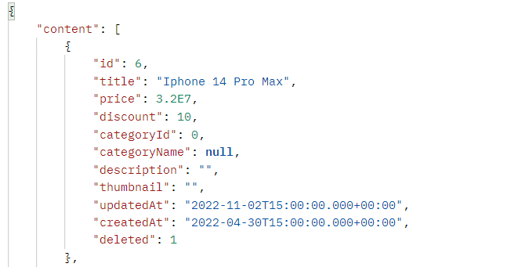
User System |  |  |  | Process |  | API ID |  |  | API Name |  |  |  |  | Created By |  | Created Date | Approved Date
 |  |  |  | API Design |  | API_US_001 |  |  | Get All Product |  |  |  |  | NVVượng |  | 2022-08-11 | MMDDYYY

1. Overview
 | API dùng để lấy danh sách sản phẩm

2. API Design
 | 2.1. API Detail

 |  | API Name |  |  |  | Get All Product
 |  | URI |  |  |  | api/v1/products?page=0&size=20&field=createDate&type=desc
 |  | Method |  |  |  | GET
 |  | Request Body |  |  |  | { }
 |  | Request Parameter
 |  | HTTP Response Code |  |  |  | 200 | OK
 |  |  |  |  |  | 404 | Not Found (Lỗi sai đường dẫn URL)
 |  |  |  |  |  | 500 | Internal error.(Trả về khi program bị exception hoặc bị chết giữa chừng. Khi try catch exception toàn bộ chương trình mà không chủ đích check lỗi logic cũng chủ động trả về 500 )

 |  | Request Parameter

 |  |  | Parameter |  | Type | Required |  | Default |  | MinLength | MaxLength |  | Format |  | Note
 |  | 1 | page |  | Int |  |  | 1 |  |  |  |  |  |  | Page number. Khi page nhập vào nhỏ hơn 1, page sẽ về default
 |  | 2 | size |  | Int |  |  | 20 |  |  |  |  |  |  | Khi size nhập vào nhỏ hơn 1, size sẽ về default

 |  | Response Data

 |  | # | Item ID |  |  | Item name |  |  | Type |  |  | Note
 |  | 1 | id |  |  | id |  |  | int
 |  | 2 | title |  |  | title |  |  | String
 |  | 3 | price |  |  | price |  |  | Float
 |  | 4 | discount |  |  | discount |  |  | int
 |  | 5 | categoryId |  |  | category Id |  |  | int
 |  | 6 | categoryName |  |  | categoryName |  |  | String
 |  | 7 | description |  |  | description |  |  | String
 |  | 8 | thumbnail |  |  | thumbnail |  |  | String
 |  | 9 | updateAt |  |  | updateAt |  |  | Date
 |  | 10 | createAt |  |  | createAt |  |  | Date
 |  | 11 | deleted |  |  | deleted |  |  | int

 | 2.2. Sample

 |  | Request

 |  | Response

Create Product
User System |  |  |  | Process | API ID |  |  | API Name |  |  |  | Created By |  | Created Date | Approved Date
 |  |  |  | API Design | API_US_002 |  |  | Create Product |  |  |  | NVVượng |  | 2022-08-11 | MMDDYYY

1. Overview
 | API dùng để thêm sản phẩm

2. API Design
 | 2.1. API Detail

 |  | API Name |  |  | Create Product
 |  | URI |  |  | /api/v1/products
 |  | Method |  |  | POST
 |  | Request Body |  |  | { "title": "title", "price": price, "discount": discount, "categoryName": category name, "description": "description" }
 |  | Request Parameter
 |  | Header |  |  | Authorization: Bearer <token> Content-Type: application/json
 |  | HTTP Response Code |  |  | 200 | OK
 |  |  |  |  | 404 | Not Found (Lỗi sai đường dẫn URL)
 |  |  |  |  | 500 | Internal error.(Trả về khi program bị exception hoặc bị chết giữa chừng. Khi try catch exception toàn bộ chương trình mà không chủ đích check lỗi logic cũng chủ động trả về 500 )

 |  | Request Parameter

 |  |  | Parameter |  | Type |  | Required | Default | MinLength | MaxLength | Format |  | Note
 |  | 1
 |  | 2

 |  | Response Data

 |  | # | Item ID |  | Item name |  |  | Type | Format | Note
 |  | 1 | message |  | Message success |  |  | String |  | message = "Create successfully!"

 | 2.2. Sample

 |  | Request
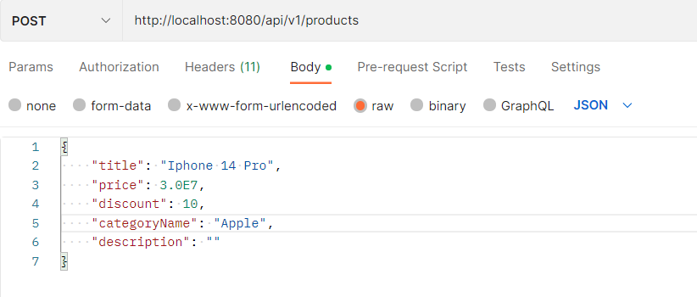

 |  | Response

Get All User
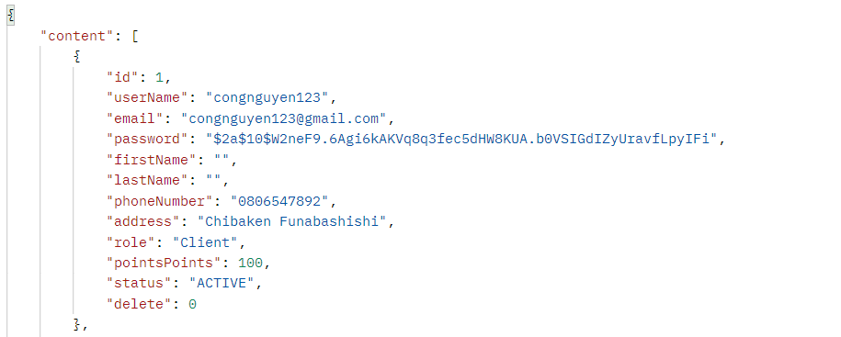
User System |  |  |  | Process |  | API ID |  |  | API Name |  |  |  |  | Created By |  | Created Date | Approved Date
 |  |  |  | API Design |  | API_US_005 |  |  | Get All User |  |  |  |  | NVCông |  | 2022-08-11 | MMDDYYY

1. Overview
 | API dùng để lấy danh sách người dùng

2. API Design
 | 2.1. API Detail

 |  | API Name |  |  |  | Get All User
 |  | URI |  |  |  | api/v1/users?page=0&size=10&field=createDate&type=desc
 |  | Method |  |  |  | GET
 |  | Request Body |  |  |  | { }
 |  | Request Parameter
 |  | HTTP Response Code |  |  |  | 200 | OK
 |  |  |  |  |  | 404 | Not Found (Lỗi sai đường dẫn URL)
 |  |  |  |  |  | 500 | Internal error.(Trả về khi program bị exception hoặc bị chết giữa chừng. Khi try catch exception toàn bộ chương trình mà không chủ đích check lỗi logic cũng chủ động trả về 500 )

 |  | Request Parameter

 |  |  | Parameter |  | Type | Required |  | Default |  | MinLength | MaxLength |  | Format |  | Note
 |  | 1 | page |  | Int |  |  | 1 |  |  |  |  |  |  | Page number. Khi page nhập vào nhỏ hơn 1, page sẽ về default
 |  | 2 | size |  | Int |  |  | 10 |  |  |  |  |  |  | Khi size nhập vào nhỏ hơn 1, size sẽ về default

 |  | Response Data

 |  | # | Item ID |  |  | Item name |  |  | Type |  |  | Note
 |  | 1 | id |  |  | id |  |  | int
 |  | 2 | userName |  |  | User Name |  |  | String
 |  | 3 | email |  |  | Email |  |  | String
 |  | 4 | password |  |  | Password |  |  | String
 |  | 5 | firstName |  |  | First Name |  |  | String
 |  | 6 | lastName |  |  | Last Name |  |  | String
 |  | 7 | phoneNumber |  |  | Phone Number |  |  | String
 |  | 8 | address |  |  | Address |  |  | String
 |  | 9 | role |  |  | Role |  |  | String
 |  | 10 | pointsPoints |  |  | Point |  |  | int
 |  | 11 | status |  |  | Status |  |  | String
 |  | 12 | delete |  |  | delete |  |  | int
 | 2.2. Sample

 |  | Request

 |  | Response

View Profile
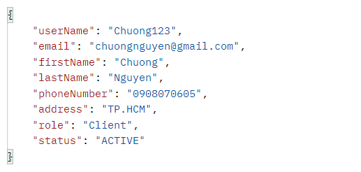
User System |  |  |  | Process | API ID |  |  | API Name |  |  |  | Created By |  | Created Date | Approved Date
 |  |  |  | API Design | API_US_006 |  |  | View Profile |  |  |  | NMChương |  | 2022-08-11 | MMDDYYY

1. Overview
 | API dùng để xem thông tin profile

2. API Design
 | 2.1. API Detail

 |  | API Name |  |  | View Profile
 |  | URI |  |  | /api/v1/users/profile
 |  | Method |  |  | GET
 |  | Request Body
 |  | Request Parameter
 |  | Header |  |  | Authorization: Bearer <token> Content-Type: application/json
 |  | HTTP Response Code |  |  | 200 | OK
 |  |  |  |  | 404 | Not Found (Lỗi sai đường dẫn URL)
 |  |  |  |  | 500 | Internal error.(Trả về khi program bị exception hoặc bị chết giữa chừng. Khi try catch exception toàn bộ chương trình mà không chủ đích check lỗi logic cũng chủ động trả về 500 )

 |  | Request Parameter

 |  |  | Parameter |  | Type |  | Required | Default | MinLength | MaxLength | Format |  | Note

 |  | Response Data

 |  | # | Item ID |  | Item name |  |  | Type | Format | Note
 |  | 1 | userName |  | User Name |  |  | String
 |  | 2 | email |  | Email |  |  | String
 |  | 3 | firstName |  | First Name |  |  | String
 |  | 4 | lastName |  | Last Name |  |  | String
 |  | 5 | phoneNumber |  | Phone Number |  |  | String
 |  | 6 | address |  | Address |  |  | String
 |  | 7 | role |  | Role |  |  | String
 |  | 8 | status |  | Status |  |  | String

 |  | 2.2. Sample

 |  | Request

 |  | Response

